Spring框架设计理念
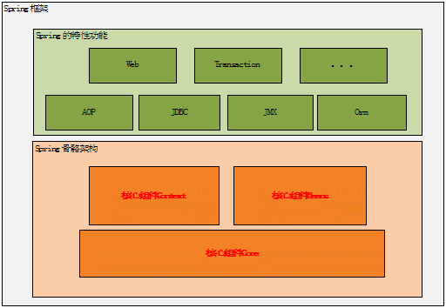
图 1 .Spring 框架的总体架构图

Map&list&Set
 | 集合类的遍历 | ArrayList类 | Vector类 | LinkedList类 | Stack 类 | HashSet | TreeSet | LinkedHashSet | Hashtable类 | HashMap类 | WeakHashMap类 （弱键（ weak key ）） | TreeMap 类 | IdentifyHashMap 类
 | 概述 | set map list的区别 | Collections类和Collection接口 | List接口，有序可重复的集合 | Set接口，代表无序，不可重复的集合 | Map接口：映射 | 如何选择 |  |  |  |  |  |  | 2016-06-20 17:32:00

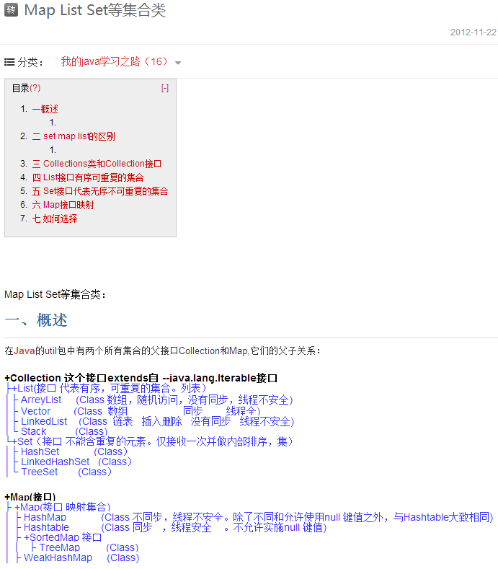

概述

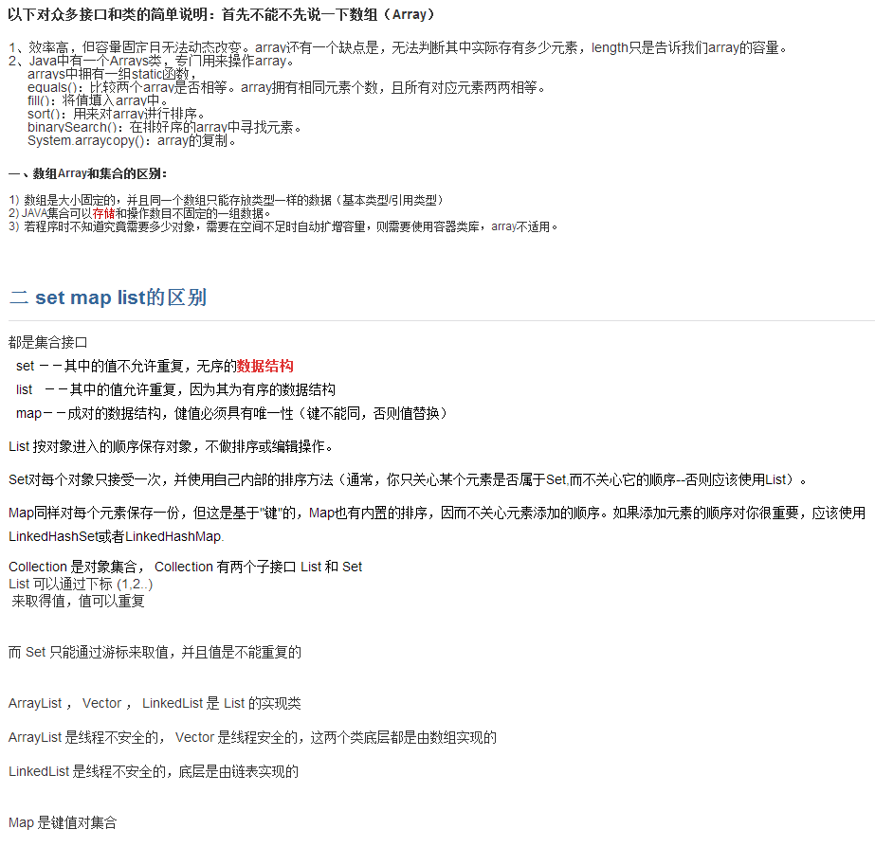

set map list的区别

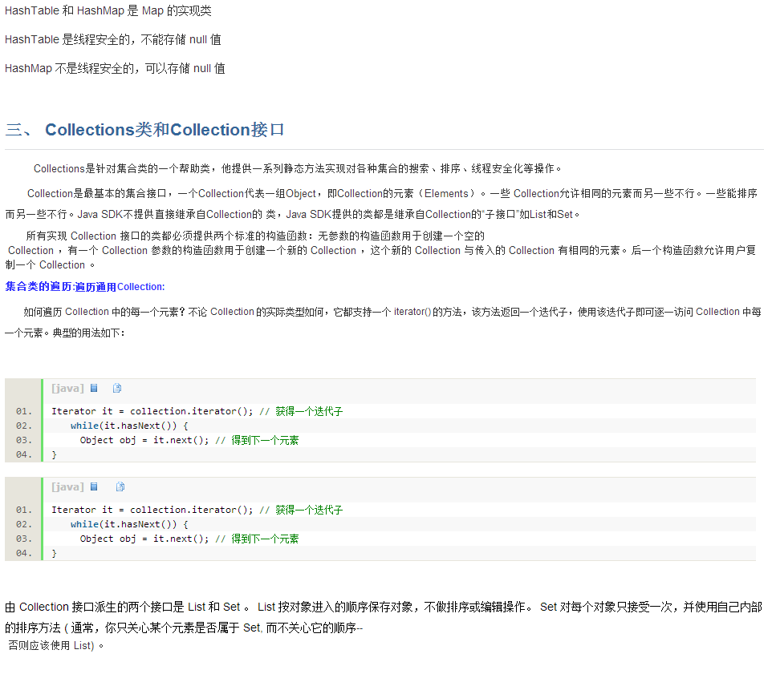

collections类和collection接口

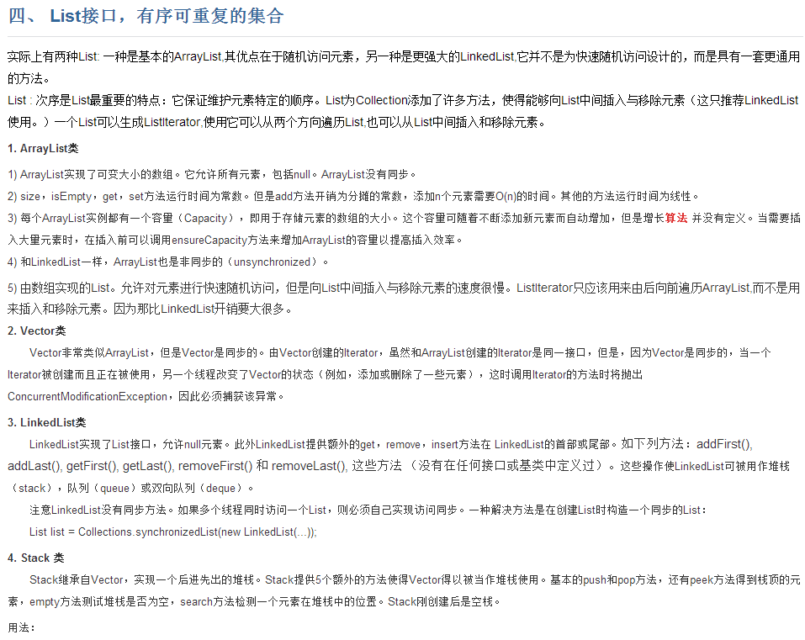
list接口，有序可重复的集合

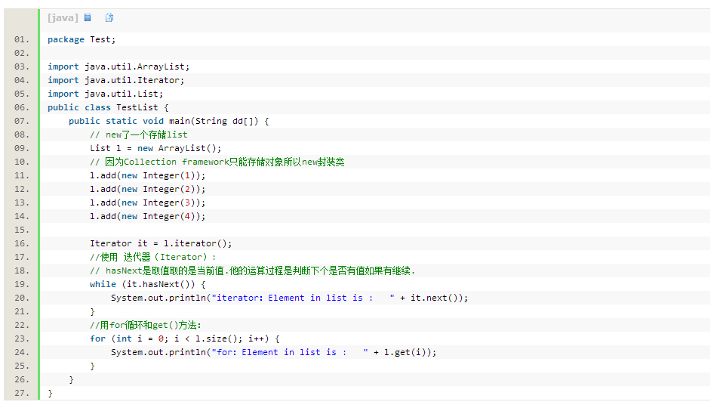

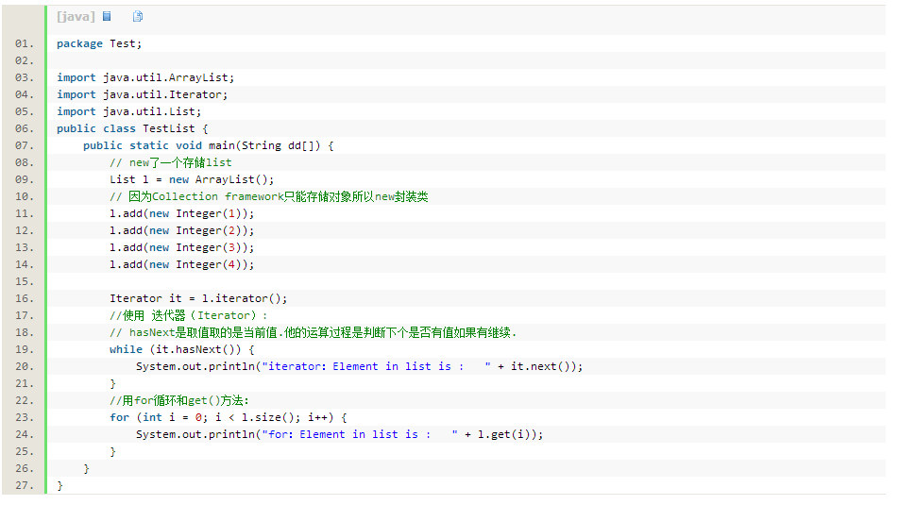

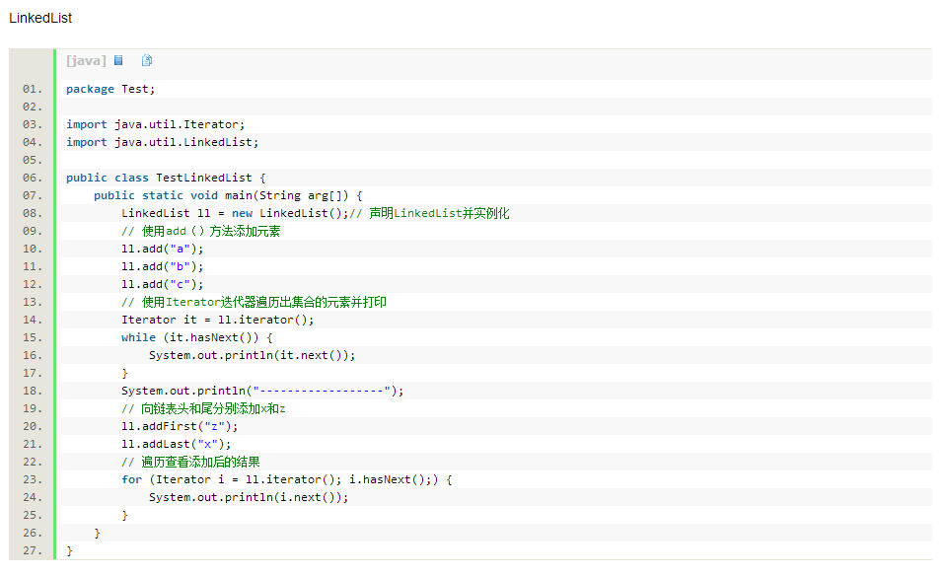

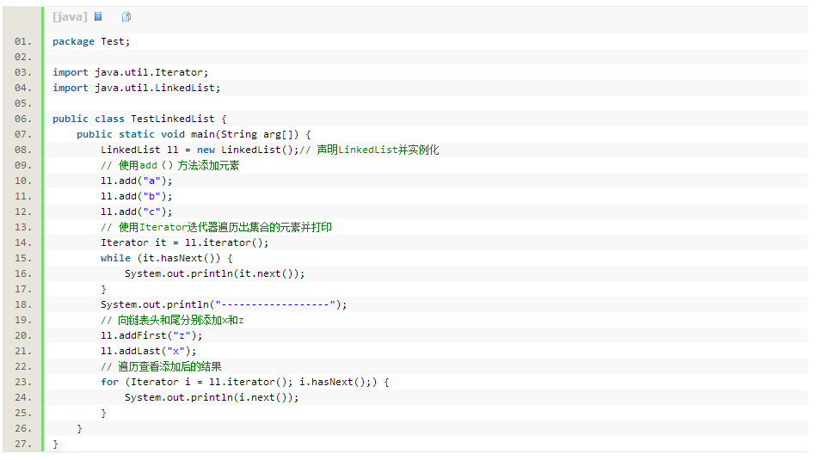

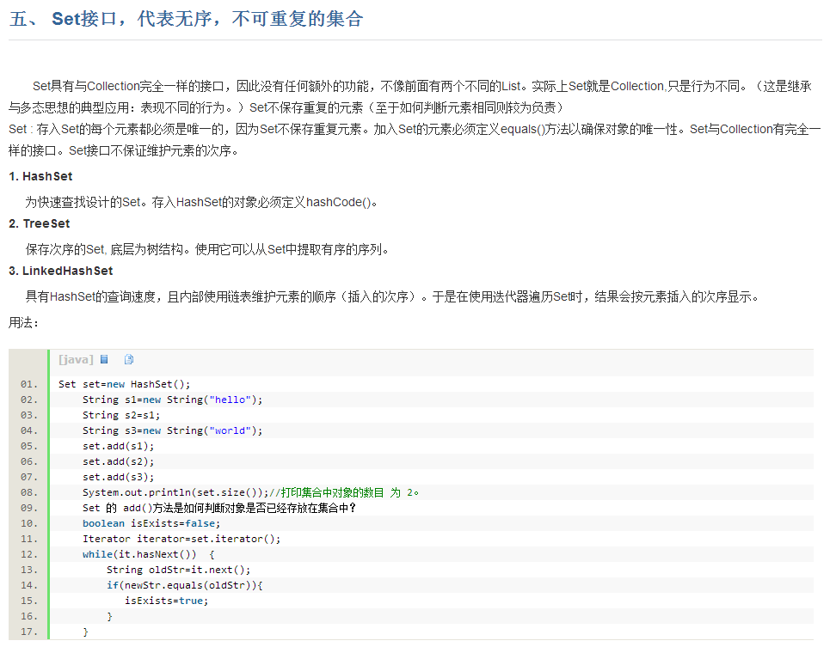
set接口，代表无序，不可重复的集合

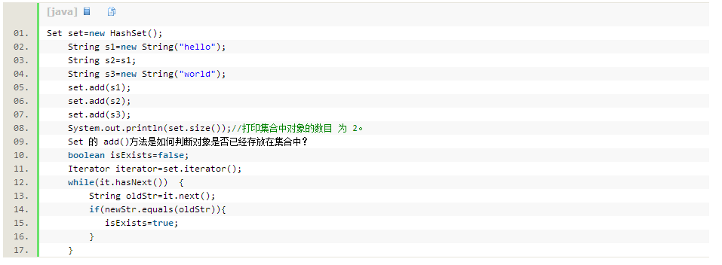

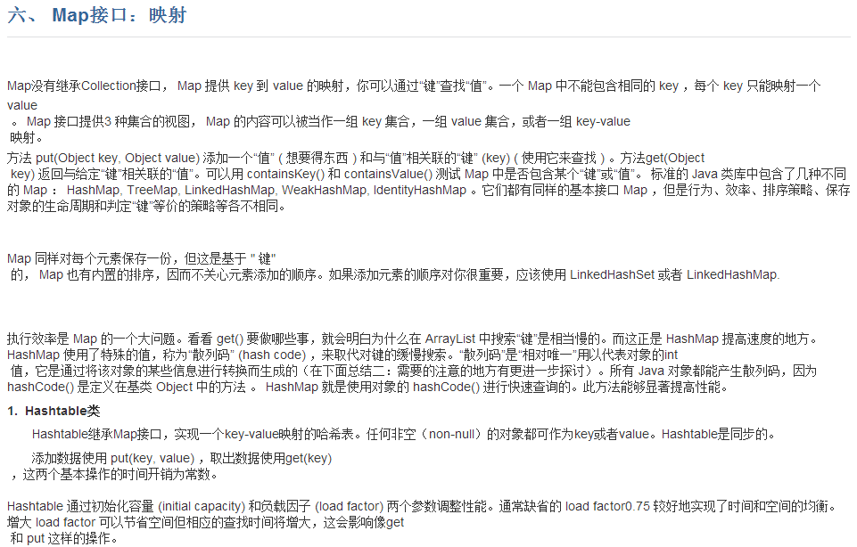
map接口：映射

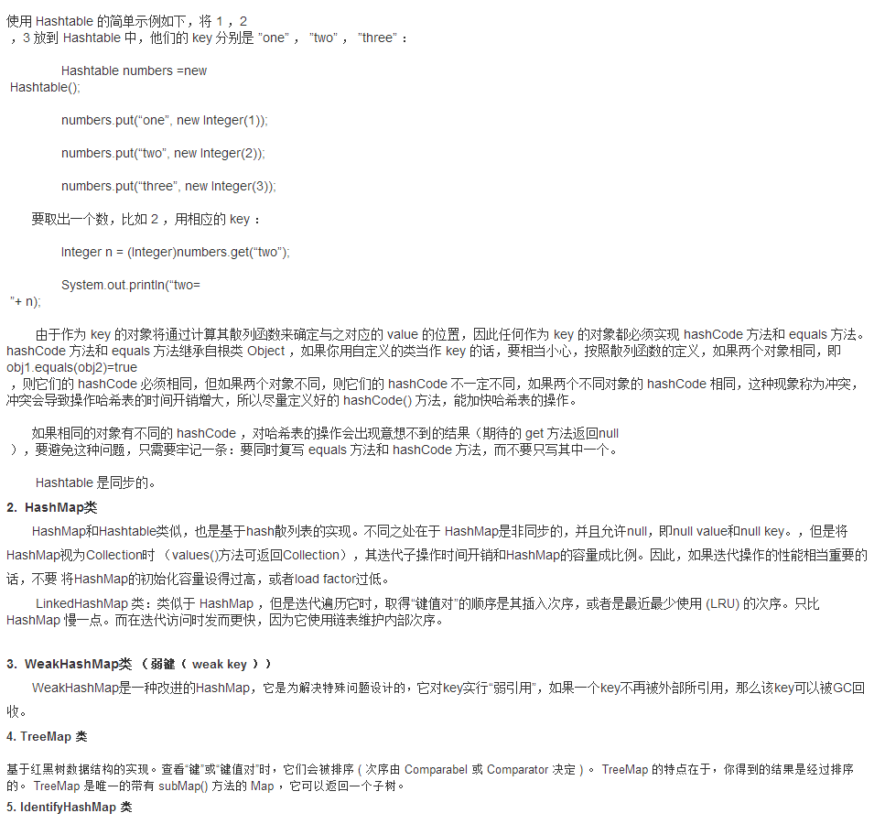

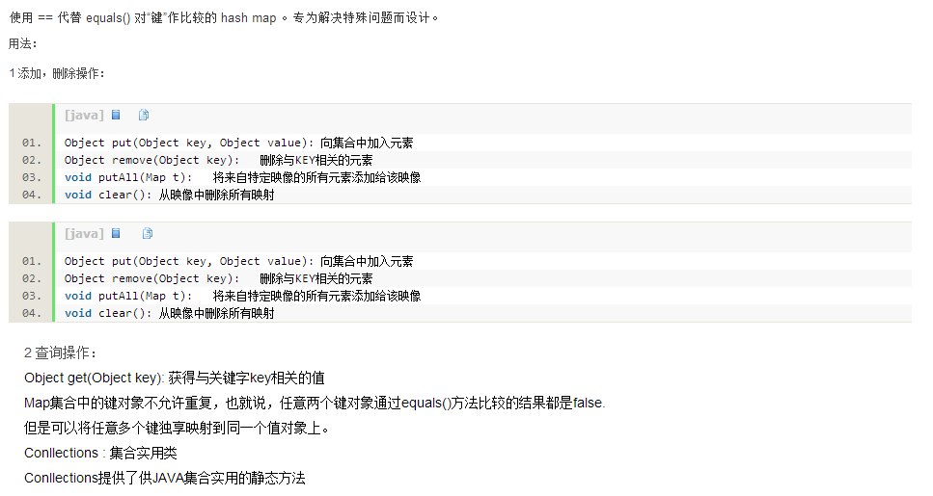

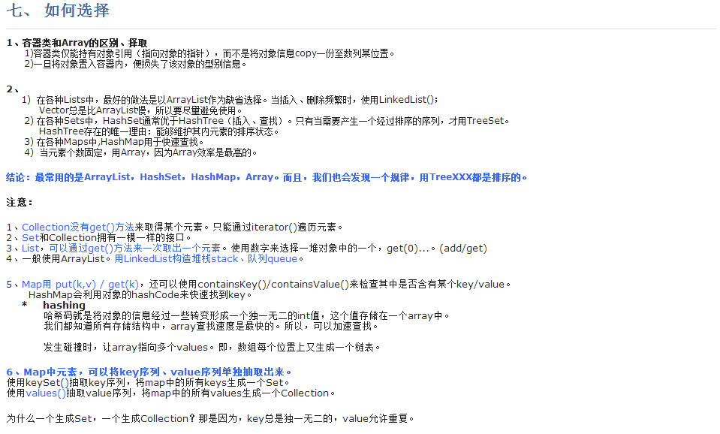
如何选择

 |  |  |  |  |  |  |  |  |  |  |  |  |  | TOP

